Hoja1
Planificación de proyectos
a) Realice el gráfico y halle el camino crítico, para la realización de un proyecto determinado, indicando IC,FC,IL,FL, y holgura,según la siguiente información: |  |  |  |  |  |  |  |  |  |  |  | La holgura se da cuando una actividad se puede posponer su inicio sin alterar la duración total del proceso
 | Actividad | Predecesor | Duración (meses)
 | A | _ | 2
 | B | A | 1 |  | FC : fin más cercano |  | IC | FC
 | C | A | 3 |  | IC: inicio más cercano |  | IL | FL
 | D | B, C | 2 |  | DL: fin más lejano
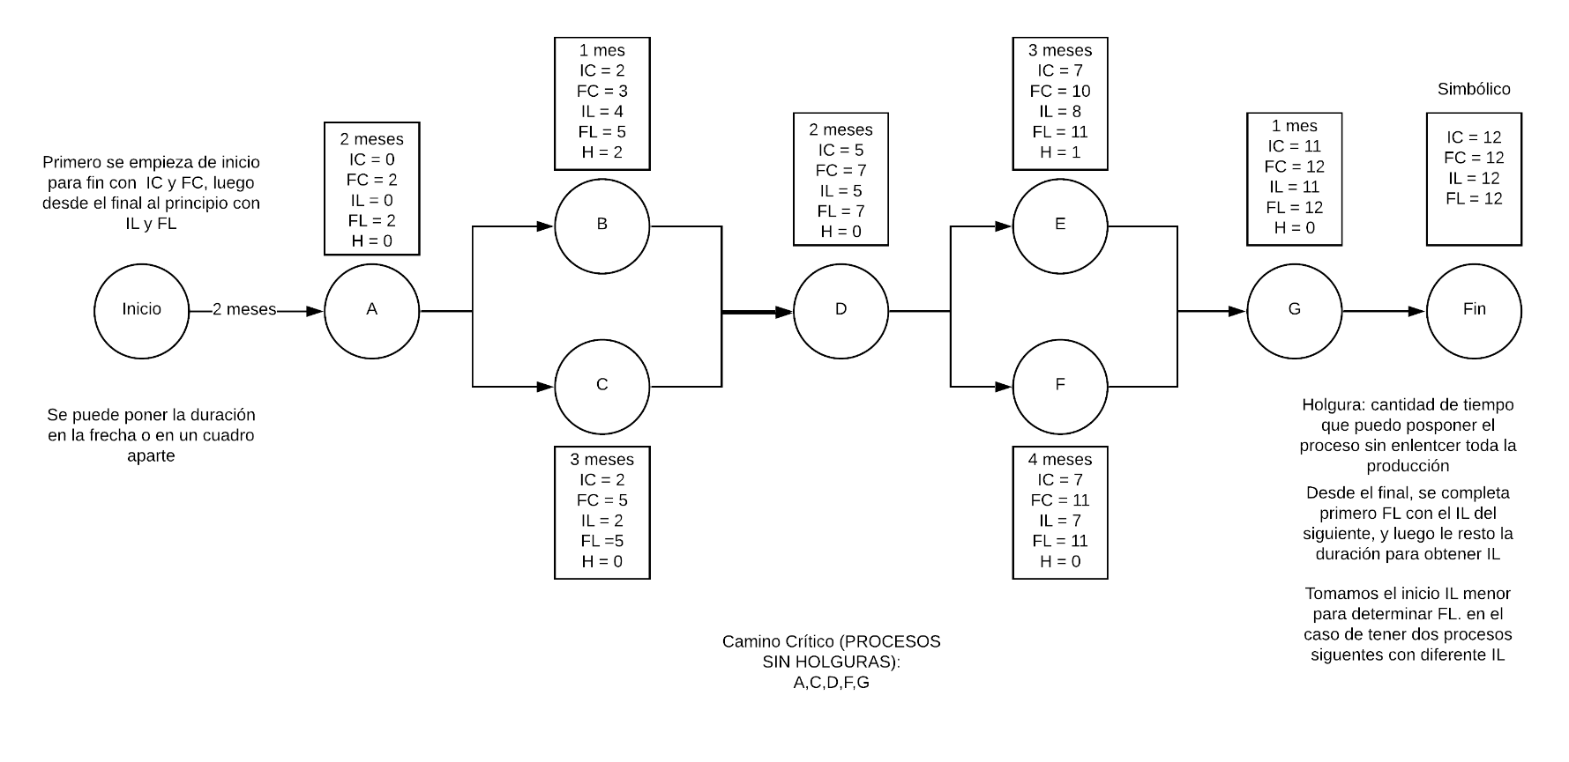
 | E | D | 3 |  | IL: inicio más lejano
 | F | D | 4
 | G | E,F | 1

b) Realice el diagrama de Gantt del proyecto anterior, destacando en color las actividades críticas y con flechas las holguras.
c) Obtenga el DFC del proyecto sabiendo que los ingresos de cada mes, y egresos de cada actividad están dados por la siguiente tabla:
 | Actividad | Egreso mensual |  | Meses | Ingresos
 | A | 3 |  | 1, 2 | $ 4
 | B | 1 |  | 3 | $ 5
 | C | 2 |  | 4, 5 | $ 3
 | D | 4 |  | 6.7 | $ 5
 | E | 4 |  | 8 | $ 4
 | F | 3 |  | 9,10,11 | $ 8
 | G | 2 |  | 12 | $ 5

 |  | IC: inicio mad cercano |  |  | fin más lejano

d) Optimice el DFC desplazando las actividades que así lo permiten.

 | Rojo: Camino crítico |  | Azul: Holgura
 | Mes
Actividades | 1 | 2 | 3 | 4 | 5 | 6 | 7 | 8 | 9 | 10 | 11 | 12
A
B
C
D
E
F
G
Ingresos | $ 4 | $ 4 | $ 5 | $ 3 | $ 3 | $ 5 | $ 5 | $ 4 | $ 8 | $ 8 | $ 8 | $ 5
Egresos | $ 3 | $ 3 | $ 3 | $ 2 | $ 2 | $ 4 | $ 4 | $ 7 | $ 7 | $ 7 | $ 3 | $ 2
Resultado | $ 1 | $ 1 | $ 2 | $ 1 | $ 1 | $ 1 | $ 1 | -$ 3 | $ 1 | $ 1 | $ 5 | $ 3
A
B
C
D
E
F
G
Ingresos | $ 4 | $ 4 | $ 5 | $ 3 | $ 3 | $ 5 | $ 5 | $ 4 | $ 8 | $ 8 | $ 8 | $ 5
Egr. Aj. | $ 3 | $ 3 | $ 3 | $ 2 | $ 2 | $ 4 | $ 4 | $ 3 | $ 7 | $ 7 | $ 7 | $ 2
Nuevo Rdo. | $ 1 | $ 1 | $ 2 | $ 1 | $ 1 | $ 1 | $ 1 | $ 1 | $ 1 | $ 1 | $ 1 | $ 3

